ご記入例
 |  |  |  |  | 2024-07-22
口座振替依頼書送付書 ご記入例 |  |  |  | 株式会社ROBOTPAYMENT

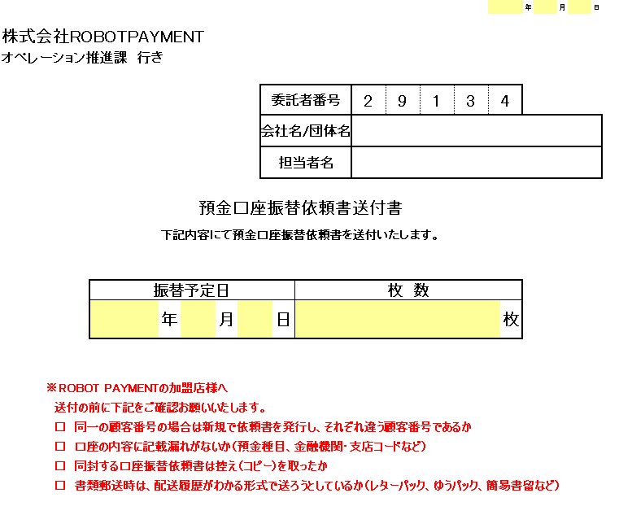
１
 | 【記入内容】
 | 項 目 名 |  | 記 入 方 法
 | ① | 送付日 | 預金口座口座振替依頼書の送付日付を記入
 | ② | 会社名/団体名 | 企業名もしくは団体名を記入
 | ③ | 担当者名 | 集金代行ご担当者名を記入
２
 | ④ | 振替予定日 | 送付する口座振替依頼書のお客様の初回お振替予定日を記入
３
 | ⑤ | 枚数 | 送付する口座振替依頼書の総枚数を記入

 | 【利用方法】
 | １．書面を印刷いただき、必要事項をご記入ください。
 | ２．ご記入済みの口座振替依頼書をコピーのうえ、 |  |  |  |  | S
４
５
 |  | 原本に送付書、顧客番号記載表を付けてROBOTPAYMENT宛にご送付ください。

